Лист1
ПО СОСТОЯНИЮ НА 9 СЕНТЯБРЯ 2026 г.

№ п/п | Артикул | Модель | Модель, комплектация | Цена | Г/п, т | Вес, т | Кол-во осей | Шина | Тип подвески | Габаритный/ внутренний размер, мм | Особенности комплектации, фото

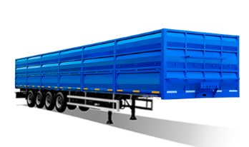
ПОЛУПРИЦЕПЫ ЧЕТЫРЕХОСНЫЕ
1 | 108 | 853371 | Полуприцеп-зерновоз | 3,290,000 | 39.3 | 7.7 | 4 | 385/65R22,5 | П | 12600*2550*3000 12520*2440*1700 | Полуприцеп-зерновоз, объем 52 м3, металлический настил пола, пневматический подъемный механизм 1 и 2 или 1 и 4 оси, ABS, оси импортные 12 т.
2 | 107 | 853370 | Полуприцеп бортовой | 3,550,000 | 39.5 | 7.5 | 4 | 385/65R22,5 | П | 12600*2550*2100 12520*2440*800 | Европлатформа, объем 24,4 м3, пол - ламинат, металлические борта, передняя стенка по заказу,пневматический подъемный механизм 1 и 2 или 1 и 4 оси, ABS, оси импортные 12 т.
3 | 106 | 853375 | Полуприцеп-контейнеровоз HQ | 2,290,000 | 41.4 | 5.6 | 4 | 385/55R22,5 | П | 12600*2550*1100 12600*2550 | Для перевозки 1 контейнера 40FT типа 1А, 1АА, 1ААА "HIGH CUBE", либо 1 контейнера 20FT типа 1С, 1СС, 1ССС, либо 2 контейнера 20FT типа 1С, 1СС, 1ССС "HIGH CUBE"; подъем 1 и 2 или 1 и 4 оси, ABS , оси импортные 12 т.
4 | 111 | 853375 | Полуприцеп-контейнеровоз | 2,800,000 | 41.6 | 5.4 | 4 | 385/65R22,5 | П | 12600*2550*1320 12600*2550 | Для перевозки 1 контейнера 40FT, либо 2 контейнера 20FT ; подъем 1 и 2 или 1 и 4 оси, ABS , оси импортные 12 т.
5 | 111 | 853375 | Полуприцеп-контейнеровоз HQ со сменным BDF кузовом-контейнером | 3,550,000 | 38.8 | 8.2 | 4 | 385/65R22,5 | П | 12188х2540х1880 12108х2460х1700 | Полуприцеп-контейнеровоз HQ со сменным BDF кузовом, объем 50 м3, толщина кузова - дно 2,5 мм, борта 1,5 мм., распашные ворота в 2 зерновыми лючками, подвеска пневматическая с функцией подъема 1 и 2 или 1 и 4 осей, ABS.
6 | 110 | 8533S4 | Полуприцеп-сортиментовоз | 2,990,000 | 39.5 | 7.5 | 4 | 385/65R22,5 | П | 12600*2550*1300 12600*2550 коники 2200 | 6 пар коников, пневматический подъем 1 и 2 или 1 и 4 оси, ABS, оси импортные 12 т.
7 | 123 | 853370 | Шасси полуприцепа бортового | 2,550,000 | 41.2 | 5.8 | 4 | 385/65R22,5 | П | 12600*2550*1300 12600*2550 | Пневматический подъем 1 и 2 или 1 и 4 оси, ABS, оси импортные 12 т.
ПОЛУПРИЦЕПЫ ТРЕХОСНЫЕ
8 | 117 | 853331 | Полуприцеп-зерновоз | 2,940,000 | 31.5 | 7.5 | 3 | 385/65R22,5 | П | 12600*2550*3000 12520*2440*1700 | Полуприцеп-зерновоз, объем 52 м3, металлический настил пола, пневматический подъемный механизм оси, ABS, оси импортные
9 | 116 | 853330 | Полуприцеп бортовой | 3,350,000 | 31.8 | 7.2 | 3 | 385/65R22,5 | П | 12600*2550*2100 12520*2440*800 | Европлатформа, объем 24,4 м3, пол - ламинат/металлический, металлические борта, ABS, оси импортные 12 т.
10 | 118 | 853335 | Полуприцеп-контейнеровоз HQ | 2,750,000 | 33.6 | 5.4 | 3 | 385/55R22,5 | П | 12600*2550*1100 12600*2550 | Для перевозки 1 контейнера 40FT типа 1А, 1АА, 1ААА "HIGH CUBE", либо 1 контейнера 20FT типа 1С, 1СС, 1ССС, либо 2 контейнера 20FT типа 1С, 1СС, 1ССС "HIGH CUBE"; пневматический подъем оси, ABS , оси импортные 12 т.
11 | 119 | 853335 | Полуприцеп-контейнеровоз | 2,750,000 | 33.8 | 5.2 | 3 | 385/65R22,5 | П | 12600*2550*1320 12600*2550 | Для перевозки 1 контейнера 40FT, либо 2 контейнера 20FT; пневматический подъем оси, ABS, оси импортные 12 т.
12 | 119 | 853335 | Полуприцеп-контейнеровоз HQ со сменным BDF кузовом-контейнером | 4,750,000 | 31 | 8 | 3 | 385/65R22,5 | П | 12188х2540х1880 12108х2460х1700 | Полуприцеп-контейнеровоз HQ со сменным BDF кузовом, объем 50 м3, толщина кузова - дно 2,5 мм, борта 1,5 мм., распашные ворота в 2 зерновыми лючками, подвеска пневматическая с функцией подъема 1 и 2 или 1 и 4 осей, ABS.
13 | 121 | 853336 | Полуприцеп для перевозки сменных кузовов под мультилифт | 4,200,000 | 33.8 | 5.2 | 3 | 385/65R22,5 | П | 12600*2550*1300 12600*2550 | Для перевозки контейнеров со сменными кузовами 5500-7100 пневматический подъем оси, ABS, оси импортные 12 т.
14 | 120 | 853334 | Полуприцеп-сортиментовоз | 2,470,000 | 32 | 7 | 3 | 385/65R22,5 | П | 12600*2550*1300 12600*2550 коники 2200 | 6 пар коников, пневматический подъем оси, ABS, оси импортные 12 т.
15 | 122 | 853330 | Шасси полуприцепа бортового | 2,500,000 | 33.5 | 5.5 | 3 | 385/65R22,5 | П | 12600*2550*1300 12600*2550 | Пневматический подъем оси, ABS, оси импортные 12 т.

ПОЛУПРИЦЕПЫ ШТОРНЫЕ
16 | 143 | 853370 | Полуприцеп шторный (оси барабанные L1 (Китай) | 4,290,000 | 39.2 | 7.8 | 4 | 385/65R22,5 | П | 13875х2550х3990 13600х2480х2660 | Полуприцеп шторный, объем загрузочного пространства 90 м3, оси барабанные, 12 т. L1 (Китай), шторный механизм Versus (Бельгия), распашные ворота BPW (Германия), передняя стенка стальная, боковые ограждения деревянные, пол - фанера ламинированная влагостойкая 30 мм, подвеска пневматическая с функцией подъема 1 и 2 осей, ABS.
17 | 143 | 853370 | Полуприцеп шторный (оси дисковые AKKAR (Турция) | 4,570,000 | 39.3 | 7.7 | 4 | 385/65R22,5 | П | 13875х2550х3990 13600х2480х2660 | Полуприцеп шторный, объем загрузочного пространства 90 м3, оси дисковые, 9 т. AKKAR (Турция), шторный механизм Versus (Бельгия), распашные ворота BPW (Германия), передняя стенка стальная, боковые ограждения деревянные, пол - фанера ламинированная влагостойкая 30 мм, подвеска пневматическая с функцией подъема 1 и 2 осей, ABS.
18 | 143 | 853370 | Полуприцеп шторный (оси дисковые BPW/JOST (Германия) | 4,770,000 | 39.6 | 7.4 | 4 | 385/65R22,5 | П | 13875х2550х3990 13600х2480х2660 | Полуприцеп шторный, объем загрузочного пространства 90 м3, оси дисковые, 9 т. BPW/JOST (Германия), шторный механизм Versus (Бельгия), распашные ворота BPW (Германия), передняя стенка и боковые ограждения алюминиевые, пол - фанера ламинированная влагостойкая 30 мм, подвеска пневматическая с функцией подъема 1 и 2 осей, ABS.
19 | 142 | 853330 | Полуприцеп шторный (оси барабанные L1 (Китай) | 3,790,000 | 31.7 | 7.3 | 3 | 385/65R22,5 | П | 13875х2550х3990 13600х2480х2660 | Полуприцеп шторный, объем загрузочного пространства 90 м3, оси барабанные, 12 т. L1 (Китай), шторный механизм Versus (Бельгия), распашные ворота BPW (Германия), передняя стенка стальная, боковые ограждения деревянные, пол - фанера ламинированная влагостойкая 30 мм, подвеска пневматическая с функцией подъема первой оси, ABS.
20 | 142 | 853330 | Полуприцеп шторный (оси дисковые AKKAR (Турция) | 3,990,000 | 31.8 | 7.2 | 3 | 385/65R22,5 | П | 13875х2550х3990 13600х2480х2660 | Полуприцеп шторный, объем загрузочного пространства 90 м3, оси дисковые, 9 т. AKKAR (Турция), шторный механизм Versus (Бельгия), распашные ворота BPW (Германия), передняя стенка стальная, боковые ограждения деревянные, пол - фанера ламинированная влагостойкая 30 мм, подвеска пневматическая с функцией подъема первой оси, ABS.
21 | 142 | 853330 | Полуприцеп шторный (оси дисковые BPW/JOST (Германия) | 4,270,000 | 32.1 | 6.9 | 3 | 385/65R22,5 | П | 13875х2550х3990 13600х2480х2660 | Полуприцеп шторный, объем загрузочного пространства 90 м3, оси дисковые, 9 т. BPW/JOST (Германия), шторный механизм Versus (Бельгия), распашные ворота BPW (Германия), передняя стенка и боковые ограждения алюминиевые, пол - фанера ламинированная влагостойкая 30 мм, подвеска пневматическая с функцией подъема первой оси, ABS.
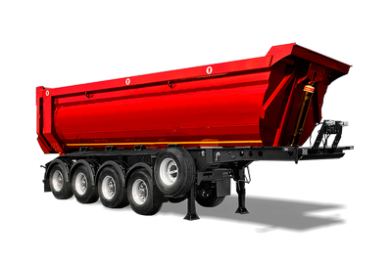
ПОЛУПРИЦЕПЫ САМОСВАЛЬНЫЕ
22 | 124 | 853372 | Полуприцеп-самосвал с задним свалом 44 м3 Half-Pipe | 2,990,000 | 38.4 | 8.6 | 4 | 385/65R22,6 | П | 11200*2500*3350 10495*2300*1900 | Масса снаряженного п/прицепа 9000 кг, полная масса полуприцепа 39000 кг, объем 44 м3, пневмо с подъемной 1 и 2 осью, материал рамы - сталь 09Г2С, оси - 12 т. импортные с ABS, гидроцилиндр - Hidrotip, двухслойное ЛКП
23 | 124 | 853372 | Полуприцеп-самосвал с задним свалом Half-Pipe | 3,990,000 | 38.5 | 8.5 | 4 | 385/65R22,6 | П | 11200*2500*3150 10420*2300*1700 | Масса снаряженного п/прицепа 8700 кг, полная масса полуприцепа 39000 кг, объем 38 м3, пневмо с подъемной 1 и 2 осью, материал рамы - сталь 09Г2С, оси - 12 т. импортные с ABS, гидроцилиндр - Hidrotip, двухслойное ЛКП
24 | 124 | 853332 | Полуприцеп-самосвал с задним свалом Half-Pipe | 3,590,000 | 38.9 | 8.1 | 3 | 385/65R22,5 | П | 8750*2500*3350 8075*2300*1900 | Масса снаряженного п/прицепа 8400 кг, полная масса полуприцеп 39000 кг, объем 34 м3, пневмо с подъемной передней осью, материал рамы - сталь 09Г2С, оси - 12т. импортные с ABS, гидроцилиндр - Hidrotip, двухслойное ЛКП
25 | 124 | 853332 | Полуприцеп-самосвал с задним свалом Half-Pipe | 3,590,000 | 39.1 | 7.9 | 3 | 385/65R22,5 | П | 8750*2500*3150 8000*2300*1700 | Масса снаряженного п/прицепа 7900 кг, полная масса полуприцеп 39000 кг, объем 29 м3, пневмо с подъемной передней осью, материал рамы - сталь 09Г2С, оси - 12т. импортные с ABS, гидроцилиндр - Hidrotip, двухслойное ЛКП | 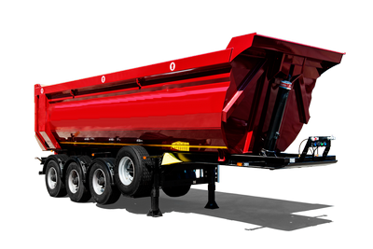
26 | 127 | 853373 | Полуприцеп-самосвал с боковым свалом | 3,690,000 | 38.3 | 8.7 | 4 | 385/65R22,5 | П | 12600*2550*3150 12540*2440*1700 13000*2550*3450 12940*2440*2000 | Полуприцеп зерновоз самосвальный 4-х осный с боковой разгрузкой. С вынесеной осью или без. Масса снаряженного полуприцепа 8700 кг., полная масса полуприцепя 39000 кг, объем кузова 52 м3., оси - импортные 12 т. с ABS, 3 гидроцилиндра, двухслойное ЛКП | 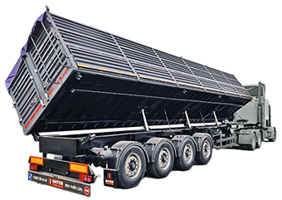
27 | 126 | 853333 | Полуприцеп-самосвал с боковым свалом | 3,850,000 | 38.7 | 8.3 | 3 | 385/65R22,5 | П | 12600*2550*3150 12540*2440*1700 13000*2550*3450 12940*2440*2000 | Полуприцеп зерновоз самосвальный 3-х осный с боковой разгрузкой. С вынесеной осью или без. Масса снаряженного полуприцепа 8300 кг., полная масса полуприцепя 39000 кг, объем кузова 52 м3., оси - импортные 12 т. с ABS, 3 гидроцилиндра, двухслойное ЛКП | 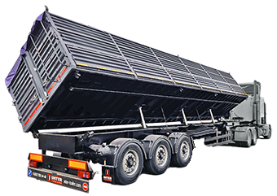
28 | 113 | 853373 | Полуприцеп-самосвал с боковым свалом (борта типа "книжка") | 4,950,000 | 38.1 | 8.9 | 4 | 385/65R22,5 | П | 12600*2550*3350 12520*2440*1900 | Полуприцеп зерновоз самосвальный 4-х осный с боковой разгрузкой. Конструкция бортов - "книжка" (верхний борт на верхней невеске, а нижний на нижней). С вынесеной осью или без. Масса снаряженного полуприцепа 8900 кг., полная масса полуприцепя 39000 кг, объем кузова 58 м3., оси - импортные 12 т. с ABS, 3 гидроцилиндра, двухслойное ЛКП | 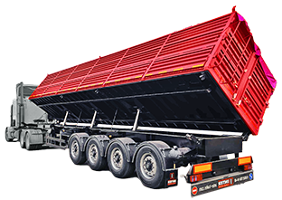
29 | 114 | 853372 | Полуприцеп-самосвал с задним свалом Box-Type (универсальный) | 3,690,000 | 38 | 9 | 4 | 385/65R22,5 | П | 12250*2550*3050 11500*2440*1600 11350*2550*3050 10600*2440*1600 | Универальный полуприцеп-самосвал со специальной формой кузова, предназначен для перевозки любых грузов (строительных, сельскохозяйственных и др.). Масса снаряженного полуприцепа 9000 кг., полная масса полуприцепя 39000 кг, объем кузова 44-55 м3., материал кузова - сталь 09Г2С, толщина стали: борт 4 мм, пол - 5 мм, борта цельные (или с клапанами), может использоваться для перевозки европолет в 2 ряда, высота борта 1,6/1,7/1,8/1,9 м, полуприцеп с ABS.
30 | 115 | 853332 | Полуприцеп-самосвал с задним свалом Box-Type (универсальный) | 3,940,000 | 38.5 | 8.5 | 3 | 385/65R22,5 | П | 12250*2550*3050 11500*2440*1600 11350*2550*3050 10600*2440*1600 | Универальный полуприцеп-самосвал со специальной формой кузова, предназначен для перевозки любых грузов (строительных, сельскохозяйственных и др.). Масса снаряженного полуприцепа 8700 кг., полная масса полуприцепя 39000 кг, объем кузова 44-55 м3., материал кузова - сталь 09Г2С, толщина стали: борт 4 мм, пол - 5 мм, борта цельные (или с клапанами), может использоваться для перевозки европолет в 2 ряда, высота борта 1,6/1,7/1,8/1,9 м, полуприцеп с ABS. | 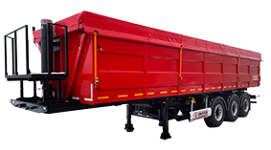
31 | 112 | 853372 | Полуприцеп самосвал с задним свалом (гибрид) | 3,690,000 | 38.5 | 8.5 | 4 | 385//65R 22.5 | П | 12250*2550*3050 11500*2440*1600 11350*2550*3050 10600*2440*1600 | Полуприцеп самосвал с задним свалом, материал кузова - сталь 09Г2С, пол - 3 мм, борт 2 мм., борта с клапанами, высота борта 1,6/1,7/1,8/1,9 м по желанию заказчика, объем кузова 44-55 м3, полуприцеп с ABS, предназначен для перевозки грузов сельскохозяйственного назначения (зерно, семечка, свекла и т.д.)
32 | 150 | 853332 | Полуприцеп самосвал с задним свалом (гибрид) | 3,940,000 | 39 | 8 | 3 | 385//65R 22.5 | П | 12250*2550*3050 11500*2440*1600 11350*2550*3050 10600*2440*1600 | Полуприцеп самосвал с задним свалом, материал кузова - сталь 09Г2С, пол - 3 мм, борт 2 мм., борта с клапанами, высота борта 1,6/1,7/1,8/1,9 м по желанию заказчика, объем кузова 44-55 м3, полуприцеп с ABS, предназначен для перевозки грузов сельскохозяйственного назначения (зерно, семечка, свекла и т.д.)
33 | 128 | 853376 | Полуприцеп самосвал с трехсторонней разгрузкой | 5,590,000 | 38.6 | 8.4 | 4 | 385//65R 22.5 | П | 9920х2450х1700 | Полуприцеп самосвальный 4-х осный с трехсторонней разгрузкой (боковая в обе стороны и задняя на 29 градусов). Масса снаряженного полуприцепа 8400 кг., полная масса полуприцепа 39000 кг, объем кузова 41 м3., оси 12 т. с ABS, два гидроцилиндра Binotto (Италия)/Hidrotip (Турция) 200 Bar, двухслойное ЛКП.
ПОЛУПРИЦЕПЫ ЦИСТЕРНЫ
34 | 144 | 853301 | Полуприцеп-цистерна для перевозки светлых нефтепродуктов | 5,950,000 | 43.7 | 8.4 | 4 | 385/65 R22,5 | П | 12150х2440х3310 | Полуприцеп-цистерна для перевозки светлых нефтепродуктов 4-х осный, материал колбы - сталь 09Г2С, объем 28-45 м3, полуприцеп с ЕBS, оси AKKAR \ BPW \ SAF \ JOST, подвеска пневматическая, механизм подъёма на двух осях
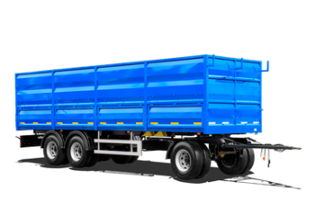
ПРИЦЕПЫ БОРТОВЫЕ ТРЕХОСНЫЕ
35 | 129 | 8533B1 | Прицеп-зерновоз (рессорная подвеска) | 1,920,000 | 22.3 | 5.7 | 3 | 385/65R22,5 | Р | 8180*2550*3000 8100*2440*1700 | Зерновоз, объем 34 м3, металлический настил пола, стяжки бортов, откидные боковые клапана бортов, задняя стенка - откидные верхний и нижний клапаны, полог, оси импортные 12 т.с ABS.
36 | 129 | 8533B1 | Прицеп-зерновоз (пневмоподвеска) | 2,090,000 | 22.6 | 5.4 | 3 | 385/65R22,5 | П | 8180*2550*3000 8100*2440*1700 | Зерновоз, объем 34 м3, металлический настил пола, стяжки бортов, откидные боковые клапана бортов, задняя стенка - откидные верхний и нижний клапаны, полог, оси импортные 12 т. с ABS | 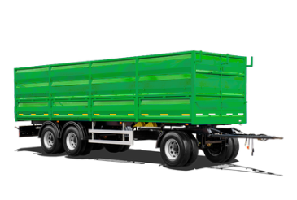
37 | 130 | 8533B0 | Прицеп боротовой | 2,420,000 | 22.9 | 5.1 | 3 | 385/65R22,5 | Р | 8180*2550*2100 8100*2440*800 | Европлатформа, объем 15,8 м3, оси импортные.12 т. с ABS
38 | 131 | 8533B3 | Прицеп-сортиментовоз | 1,920,000 | 22.9 | 5.1 | 3 | 385/65R22,5 | Р | 8200*2550*1300 8200*2550 коники 2500 | Сортиментовоз, 4 пары коников, оси импортные 12 т., передняя стенка по заказу, с ABS | 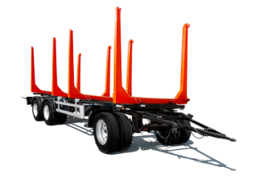
39 | 132 | 8533B4 | Прицеп-контейнеровоз | 2,420,000 | 23.9 | 4.1 | 3 | 385/65R22,5 | Р | 8200*2550*1300 8200*2550 | Прицеп контейнеровоз трехосный, оси импортные 12 т.., грузоподъемность 19 т. с ABS
40 | 133 | 8533B5 | Прицеп для перевозки сменных кузовов под мультилифт (рессорная подвеска) | 2,690,000 | 23.3 | 4.7 | 3 | 385/65R22,5 | Р | 9800*2550 | Прицеп мультилифт трехосный, грузоподъемность 18 т. ABS,оси 12 т..импортные, с ABS
41 | 133 | 8533B5 | Прицеп для перевозки сменных кузовов под мультилифт (пневмоподвеска) | 2,790,000 | 23.4 | 4.6 | 3 | 385/65R22,5 | П | 9800*2550 | Прицеп мультилифт трехосный, грузоподъемность 18 т. ABS, оси 12 т.. импортные, с ABS
42 | 134 | 8533B0 | Прицеп -ломовоз | 3,250,000 | 20.1 | 7.9 | 3 | 385/65R22,5 | Р | 8100*2450*1500 | Ломовоз, объем 29,8 м3, толщина стали: пол - 5 мм, борт 4 мм, распашные ворота, оси импортные 12 т., с ABS
43 | 135 | 8533B0 | Шасси прицепа бортового | 1,920,000 | 23.8 | 4.2 | 3 | 385/65R22,5 | Р | 8200*2550*1300 8200*2550 | Шасси без настила пола, оси 12 т, с ABS
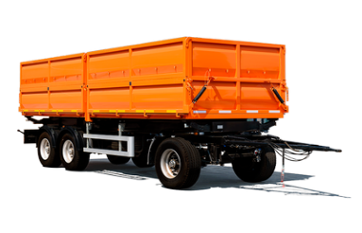
ПРИЦЕПЫ САМОСВАЛЬНЫЕ ТРЕХОСНЫЕ
44 | 138 | 8533B2 | Прицеп-самосвал | 2,490,000 | 21.1 | 6.9 | 3 | 385/65R22,5 | Р | 8180*2550*3100 8060*2440*1700 | Выгрузка на боковые стороны, объем 33 м3, два гидроцилиндра, оси 12 т. с ABS
45 | 137 | 8533B2 | Шасси прицепа самосвальное | 1,920,000 | 24.2 | 3.8 | 3 | 385/65R22,5 | Р | 7680*2380 | Шасси без настила пола, оси 12т с ABS
ПРИЦЕП ЗЕРНОВОЗ САМОСВАЛЬНЫЙ (ГИБРИД)
46 | 138 | 8533B2 | Прицеп-самосвал с боковым свалом | 2,490,000 | 21.5 | 6.5 | 3 | 385/65R22,5 | Р | 8180*2550*3100 8100*2440*1700 | Самосвальное шасси, выгрузка на боковые стороны, объем 33 м3, два гидроцилиндра, толщина кузова 1,5/2,5мм, погрузочная высота 1400мм, оси 12т с ABS
ПРИЦЕПЫ БОРТОВЫЕ ДВУХОСНЫЕ
47 | 101 | 853321 | Прицеп-зерновоз | 1,990,000 | 16.3 | 4.9 | 2 | 385/65R22,5 | Р | 6160*2550*3000 6080*2440*1700 | Зерновоз, объем 25 м3, металлический настил пола, стяжки бортов, откидные боковые клапана бортов, задняя стенка - откидные верхний и нижний клапаны, оси 12 т. с ABS
48 | 100 | 853320 | Прицеп бортовой | 2,475,000 | 16.8 | 4.4 | 2 | 385/65R22,5 | Р | 6160*2550*2100 6080*2440*800 | Европлатформа, стальные борта, объем 11,7 м3, оси 12 т. с ABS
49 | 102 | 853322 | Прицеп-контейнеровоз | 2,455,000 | 18 | 3.2 | 2 | 385/65R22,5 | Р | 6500*2500 | Прицеп контейнеровоз двухосный, оси 12 т., грузоподъемность 12 т.. с ABS
50 | 103 | 853323 | Прицеп-сортиментовоз | 1,850,000 | 16.8 | 4.4 | 2 | 385/65R22,5 | Р | 6160*2550 коники 2050 | Сортиментовоз, 4 пары коников, оси 12 т., передняя стенка по заказу, с ABS
51 | 140 | 853320 | Шасси прицепа бортового | 1,750,000 | 17.8 | 3.4 | 2 | 385/65R22,5 | Р | 6160*2550 | Шасси без настила пола, оси 12т с ABS
ПРИЦЕПЫ САМОСВАЛЬНЫЕ ДВУХОСНЫЕ
52 | 139 | 853324 | Прицеп-самосвал 6,2 м. | 2,350,000 | 15.5 | 5.7 | 2 | 9.00R20 | Р | 6200*2550*2900 6080*2440*1500 | Выгрузка на боковые стороны, объем 22 м3, два гидроцилиндра, оси 12 т. с ABS
53 | 141 | 853324 | Шасси прицепа самосвальное 6,2 м. | 1,750,000 | 18 | 3.2 | 2 | 9.00R20 | Р | 6200*2550 | Шасси без настила пола, оси 12 т. с ABS
54 | 139 | 853324 | Прицеп-самосвал 5,48 м. | 2,300,000 | 16 | 5.2 | 2 | 9.00R20 | Р | 5480*2550*2900 5360*2440*1500 | Выгрузка на боковые стороны, объем 19,6 м3, один гидроцилиндр, оси 12 т. с ABS
55 | 141 | 853324 | Шасси прицепа самсвальное 5,48 м. | 1,710,000 | 18.1 | 3.1 | 2 | 9.00R20 | Р | 5480*2550 | Шасси без настила пола, оси 12т с ABS

Примечание: Габаритные размеры прицепов указаны без учета длины дышла, которая может составлять 1500 или 1800 мм.

ДОБАВЛЕНИЕ к стоимости при замене АВТОШИН
Наименование замены |  |  |  | 2х-осный | 3х-осный | 4х-осный
Автошина КАМА (бескамерная) 275/70 R22,5 NF 201 |  |  |  | 135,000 | 195,000
Автошина КАМА (бескамерная) 11R22,5 NF 701 |  |  |  | 150,000 | 215,000
GOODRIDE (бескамерная) 275/70 R22,5 |  |  |  | 135,000 | 195,000
"Батоны" КАМА 385/65 R22,5 |  |  |  | 30,000 | 42,000 | 54,000
Cordiant Professional TR-1, 158L, б/к, 385/65R22,5 |  |  |  | 50,000 | 70,000 | 90,000

ДОПОЛНИТЕЛЬНЫЕ ОПЦИИ
Лакокрасочное покрытие входит в состав ВСЕХ серийных моделей
Высота борта выше 2000 мм на прицеп |  |  |  | 80,000
Высота борта выше 1800 мм на полуприцеп длиной 13600 |  |  |  | 100,000
Усиление дышла (чечевица) |  |  |  | 10,000
Заниженное дышло |  |  |  | 15,000
Распашные ворота |  |  |  | 65,000
Пневматическая подвеска |  |  |  | 170,000
Подвеска JOST интегральная 4-х осная с дисковыми осями |  |  |  | 700,000
Подвеска BPW полурессорная 4-х осная с дисковыми осями |  |  |  | 700,000
Алюминиевые боковые ограждения на шторный полуприцеп на барабанных осях L1 и дисковых AKKAR |  |  |  | 100,000
Алюминиевая передняя стенка на шторный полуприцеп на барабанных осях L1 и дисковых AKKAR |  |  |  | 100,000
Сменный кузов BDF для установки на контейнеровоз HQ |  |  |  | 750,000

Дисковые оси (плюс к стоимости)
Двухосные |  |  |  | 200,000
Трехосные |  |  |  | 300,000
Четырехосные |  |  |  | 400,000

